Feuil1
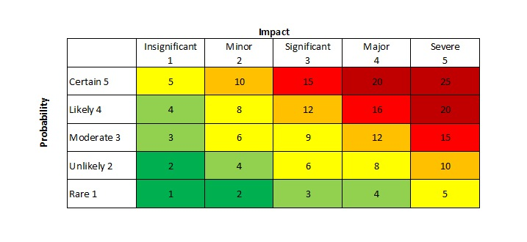
Titre | Description | Impact | Probabilité | Risque | Créé par
Mot de passe sur post-it | Certains collaborateurs on écrits leurs mots de passes de poste sur des post-its collés sur leurs écrans | 5 | 5 | 25 | Rudy B.
Logiciels non mis à jour | Plusieurs logiciels critiques ne sont pas régulièrement mis à jour et contiennent des vulnérabilités | 3 | 4 | 12 | Clément
 |  | 1 | 1 | 1
 |  | 4 | 2 | 8
 |  | 2 | 5 | 10
 |  | 4 | 5 | 20
 |  | 4 | 3 | 12
 |  | 3 | 3 | 9

